mf5
มูลค่าสินทรัพย์สุทธิและอัตราการเติบโตของกองทุนรวม |  |  | Mutual Fund NAV and Growth
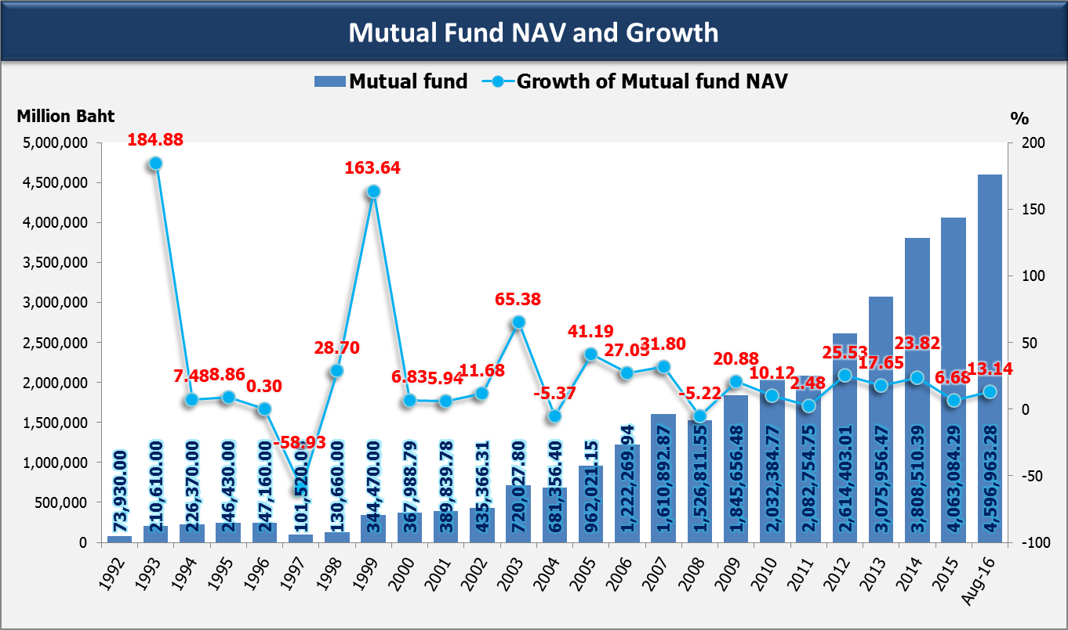
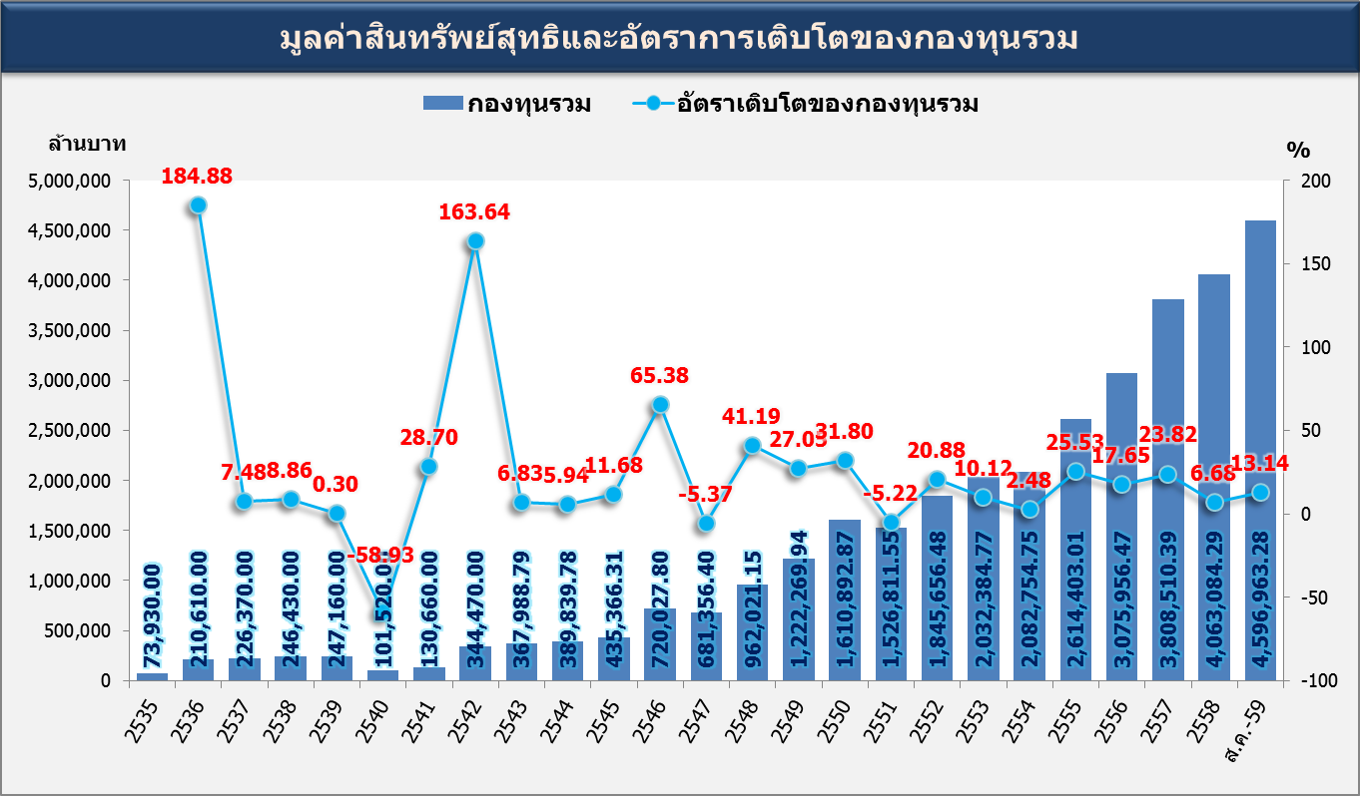

พ.ศ. | กองทุนรวม (ล้านบาท) | อัตราเติบโต (%) | Year | Muatual fund (Million Baht) | Growth (%)
2535 | 73,930.00 | n.a. | 1992 | 73,930.00 | n.a.
2536 | 210,610.00 | 184.88 | 1993 | 210,610.00 | 184.88
2537 | 226,370.00 | 7.48 | 1994 | 226,370.00 | 7.48
2538 | 246,430.00 | 8.86 | 1995 | 246,430.00 | 8.86
2539 | 247,160.00 | 0.30 | 1996 | 247,160.00 | 0.30
2540 | 101,520.00 | -58.93 | 1997 | 101,520.00 | -58.93
2541 | 130,660.00 | 28.70 | 1998 | 130,660.00 | 28.70
2542 | 344,470.00 | 163.64 | 1999 | 344,470.00 | 163.64
2543 | 367,988.79 | 6.83 | 2000 | 367,988.79 | 6.83
2544 | 389,839.78 | 5.94 | 2001 | 389,839.78 | 5.94
2545 | 435,366.31 | 11.68 | 2002 | 435,366.31 | 11.68
2546 | 720,027.80 | 65.38 | 2003 | 720,027.80 | 65.38
2547 | 681,356.40 | -5.37 | 2004 | 681,356.40 | -5.37
2548 | 962,021.15 | 41.19 | 2005 | 962,021.15 | 41.19
2549 | 1,222,269.94 | 27.05 | 2006 | 1,222,269.94 | 27.05
2550 | 1,610,892.87 | 31.80 | 2007 | 1,610,892.87 | 31.80
2551 | 1,526,811.55 | -5.22 | 2008 | 1,526,811.55 | -5.22
2552 | 1,845,656.48 | 20.88 | 2009 | 1,845,656.48 | 20.88
2553 | 2,032,384.77 | 10.12 | 2010 | 2,032,384.77 | 10.12
2554 | 2,082,754.75 | 2.48 | 2011 | 2,082,754.75 | 2.48
2555 | 2,614,403.01 | 25.53 | 2012 | 2,614,403.01 | 25.53
2556 | 3,075,956.47 | 17.65 | 2013 | 3,075,956.47 | 17.65
2557 | 3,808,510.39 | 23.82 | 2014 | 3,808,510.39 | 23.82
2558 | 4,063,084.29 | 6.68 | 2015-12-01 | 4,063,084.29 | 6.68
ส.ค.-59 | 4,596,963.28 | 13.14 | Aug-16 | 4,596,963.28 | 13.14

ข้อมูลอ้างอิง : | สมาคมบริษัทจัดการลงทุน-มูลค่าสินทรัพย์สุทธิกองทุนรวมภายใต้การจัดการ ณ สิ้นปี |  | Source: | Association of Investment Management Companies-Mutual Fund NAV.

